2022_07_data
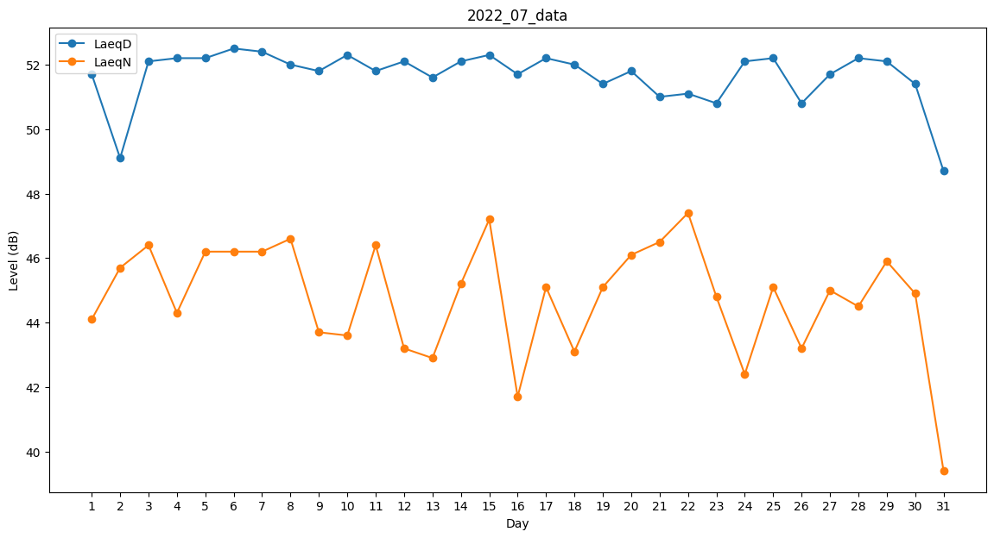
Day | LaeqD | LaeqN
1 | 51.7 | 44.1
2 | 49.1 | 45.7
3 | 52.1 | 46.4
4 | 52.2 | 44.3
5 | 52.2 | 46.2
6 | 52.5 | 46.2
7 | 52.4 | 46.2
8 | 52 | 46.6
9 | 51.8 | 43.7
10 | 52.3 | 43.6
11 | 51.8 | 46.4
12 | 52.1 | 43.2
13 | 51.6 | 42.9
14 | 52.1 | 45.2
15 | 52.3 | 47.2
16 | 51.7 | 41.7
17 | 52.2 | 45.1
18 | 52 | 43.1
19 | 51.4 | 45.1
20 | 51.8 | 46.1
21 | 51 | 46.5
22 | 51.1 | 47.4
23 | 50.8 | 44.8
24 | 52.1 | 42.4
25 | 52.2 | 45.1
26 | 50.8 | 43.2
27 | 51.7 | 45
28 | 52.2 | 44.5
29 | 52.1 | 45.9
30 | 51.4 | 44.9
31 | 48.7 | 39.4

